R型电机综合测试
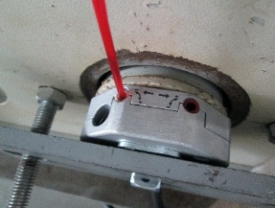 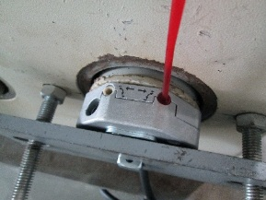
1.电机装入综合测试台
2.装测试扣板
3.接电源线
DOOYA 作业指导书JS-9-1.459 C/00
适用类型：R型电机（120V与230V通用）[CM278#] | 制程站别：综合测试 | 人数：1 | 标准工时： | 日期：2018/11/29
作业步骤：

4.按启动开关
1.减速端装入测试台
5.对码
2.用手来回转动，使电机减速端卡进测试台方形槽中
3.电机卡入后，内齿套卡扣与测试台皇冠治具红色记号对齐，插入电机
6.调节黄色蜗杆
4.完整插入效果
★先确认产品电压频率并调整好
★DM35RQL086[CM278#]测试时无论230V还是120V，都要求按发射器上行键，电机三级支架朝自己必须逆时针转动
7.测试上行刹车
方轴插入测试扣板，测试扣板贴平前盖板
按表格中的接线顺序进行接线
8.按上行键
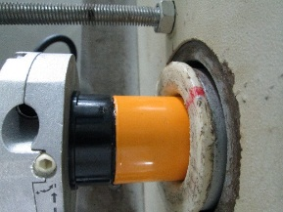   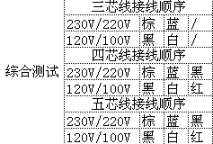

9.调节绿色蜗杆
按下开关测试台启动
按下正转开关，同时按住发射器的上行键+停止键，电机声音转动提示对码成功
10.测试下行刹车
上行键
+
下行键
按发射器下行键后电机上行
1.依据网印调节黄色蜗杆，电机上行，当砝码碰到计数开关，减死电机
2.测试负载下黄蜗杆松紧程度
11.验证行程
计数开关

待砝码完全落下，按启动开关，电机停止，取下电源线及扣板
12.取出电机
★用PP调节杆调节蜗杆,不能有紧、卡或调节杆断现象
★不要有电机拉不动
★注意不要有反转网印不能错
依据网印调节黄色蜗杆往“+”方向调节，电机上行，然后反向调节，电机停止运行，此动作循环三次，每次电机运行距离不小于10CM，测试上行电机提升力
★电机不能有拉不动现象
按发射器上行键，电机下行
 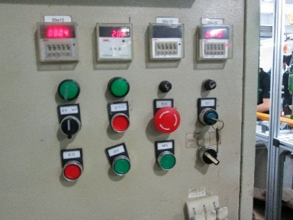 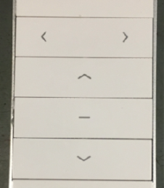

1.依据网印调节绿色蜗杆，电机下行，当砝码碰到计数开关，减死电机
2.测试负载下绿色蜗杆松紧程度
计数开关
依据网印调节绿色蜗杆往“+”方向调节，电机下行，然后反向调节，电机停止运行，此动作循环三次，每次电机运行距离不小于10CM，测试下行电机刹车
刹车不能打滑
★不能刹车打滑
按发射器下行键，电机上行，验证电机到上行程点停止；再按发射器上行键，电机下行，验证电机到下行程点停止

